Sheet1
分布式事务的实现主要方案
 | XA 方案
 | TCC 方案
 | 本地消息表
 | 可靠消息最终一致性方案
 | 最大努力通知方案

两阶段提交方案/XA方案
 | 所谓的 XA 方案，即：两阶段提交，有一个事务管理器的概念，负责协调多个数据库（资源管理器）的事务，事务管理器先问问各个数据库你准备好了吗？
 | 如果每个数据库都回复 ok，那么就正式提交事务，在各个数据库上执行操作；
 | 如果任何其中一个数据库回答不 ok，那么就回滚事务。

 | 这种分布式事务方案，比较适合单块应用里，跨多个库的分布式事务，而且因为严重依赖于数据库层面来搞定复杂的事务，效率很低，绝对不适合高并发的场景。

TCC 方案（很少人使用）
 | TCC 的全称是：Try、Confirm、Cancel。
 | Try 阶段：这个阶段说的是对各个服务的资源做检测以及对资源进行锁定或者预留。
 | Confirm 阶段：这个阶段说的是在各个服务中执行实际的操作。
 | Cancel 阶段：如果任何一个服务的业务方法执行出错，那么这里就需要进行补偿，就是执行已经执行成功的业务逻辑的回滚操作。

 | 使用的场景。因为这个事务回滚实际上是严重依赖于你自己写代码来回滚和补偿了，会造成补偿代码巨大，非常之恶心。
 |  | 比如说我们，一般来说跟钱相关的，跟钱打交道的，支付、交易相关的场景，我们会用 TCC，严格保证分布式事务要么全部成功，
 |  | 要么全部自动回滚，严格保证资金的正确性，保证在资金上不会出现问题。

本地消息表

可靠消息最终一致性方案
 | 直接基于 MQ 来实现事务。比如阿里的 RocketMQ 就支持消息事务。
 | 1 A 系统先发送一个 prepared 消息到 mq，如果这个 prepared 消息发送失败那么就直接取消操作别执行了；
 | 2 如果这个消息发送成功过了，那么接着执行本地事务，如果成功就告诉 mq 发送确认消息，如果失败就告诉 mq 回滚消息；
 | 3 如果发送了确认消息，那么此时 B 系统会接收到确认消息，然后执行本地的事务；
 | 4 mq 会自动定时轮询所有 prepared 消息回调你的接口，问你，这个消息是不是本地事务处理失败了，所有没发送确认的消息，是继续重试还是回滚？
 |  | 一般来说这里你就可以查下数据库看之前本地事务是否执行，如果回滚了，那么这里也回滚吧。这个就是避免可能本地事务执行成功了，而确认消息却发送失败了。
 | 5 这个方案里，要是系统 B 的事务失败了咋办？重试咯，自动不断重试直到成功，如果实在是不行，要么就是针对重要的资金类业务进行回滚，
 |  | 比如 B 系统本地回滚后，想办法通知系统 A 也回滚；或者是发送报警由人工来手工回滚和补偿。
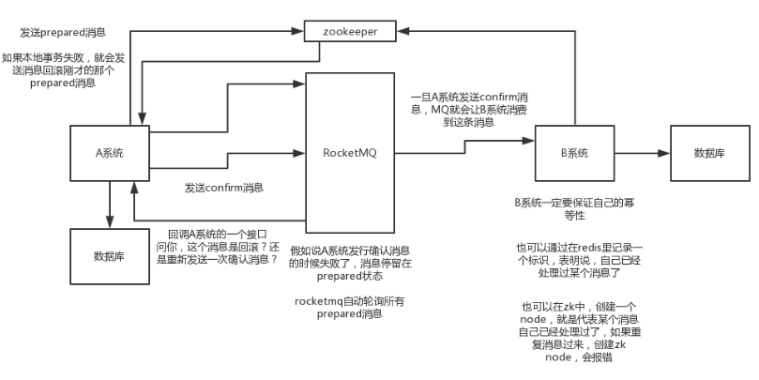

最大努力通知方案
 | 1 系统 A 本地事务执行完之后，发送个消息到 MQ；
 | 2 这里会有个专门消费 MQ 的最大努力通知服务，这个服务会消费 MQ 然后写入数据库中记录下来，或者是放入个内存队列也可以，接着调用系统 B 的接口；
 | 3 要是系统 B 执行成功就 ok 了；要是系统 B 执行失败了，那么最大努力通知服务就定时尝试重新调用系统 B，反复 N 次，最后还是不行就放弃。

